Aide_a_la_lecture
 | Projet SGE

Aide à la lecture

Les balises ayant une cardinalité avec la valeur "Choice" sont des balises faisant partie d'un choix. De manière graphique, cette valeur correpond au concept illustré ci-dessous :

Les balises de ce document portant le nom "sequence" n'apparaissent pas dans la XSD. Les balises avec cette valeur permettent de représenter les balises constituant un sous-ensemble d'une branche d'un Choice. Dans l'exemple graphique ci-dessous, les balises baliseA1, baliseA2 et baliseA3 seraient regroupées dans une balise sequence.

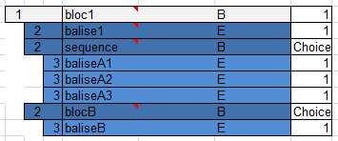

La colonne "Type XML" précise le type de chaque balise. Les types des balises de plus bas niveau sont précisés dans un commentaire visuablisable en survolant le type avec le curseur de la souris. Ci-dessous, un exemple de rendu pour une balise de type Chaine255Type :

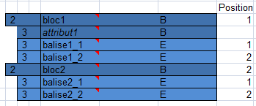
La colonne "position" indique la position de la balise dans le bloc qui la contient. Les attributs ne possèdent pas de position.

La colonne "type" indique le type d'élement. E : Element B : Bloc A : Attribut

